상품제안서
가벼운 휴대용 방수 돗자리 팩고정 등산 낚시 소풍 매트 | 상품코드: F28840

 |  |  |  |  |  |  | 02-412-0044 | www.easy1.co.kr
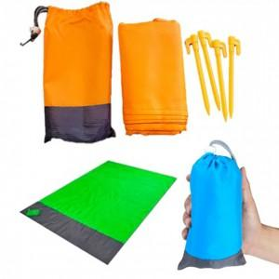

【상세/제작정보】 | 기본수량 미만 인쇄시 비용 추가. 스티커 제작및 부착 비용 별도 문의.

【인쇄/포장옵션】 | 실크 / 포장불가능

【공급단가】 | 수량 | 40~ | 120~ | 500~ | 1,000~ | 2,000~
*VAT별도 | 단가 | 6,000원 | 5,900원 | 5,750원 | 5,640원 | 5,500원

【상품 URL】 | http://www.easy1.co.kr/src/goods_detail.php?gdno=28840

